상품제안서
한트 가죽 양장 하드커버 노트 다이어리 A5 | 상품코드: S45893

 |  |  |  |  |  |  | 02-713-8555 | www.synergygift.co.kr
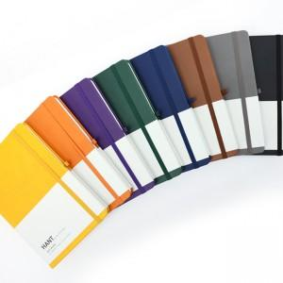

【상세/제작정보】 | <span style="font-size: 18pt;">*인쇄: 불박인쇄</span><br><span style="font-size: 18pt;">*인쇄사이즈: 기본 60x20mm 범위내</span><br><span style="font-size: 18pt;"> (기본 사이즈 초과시 추가 비용 발생)</span><br><span style="font-size: 18pt;">*인쇄위치: 기본 중앙하단 or 별도 문의</span>

【인쇄/포장옵션】 | 불박 / 포장지포장

【공급단가】 | 수량 | 50~ | 100~ | 500~ | 1,000~ | 3,000~
*VAT별도 | 단가 | 6,950원 | 6,800원 | 6,350원 | 6,250원 | 6,150원

【상품 URL】 | https://www.synergygift.co.kr:443/src/goods_detail.php?gdno=45893

